月 日～ 月 日
健康チェック表
毎日朝晩検温頂き、体調状況問診記入の上、翌日朝までに部門管理者に当ファイルをもって報告する。

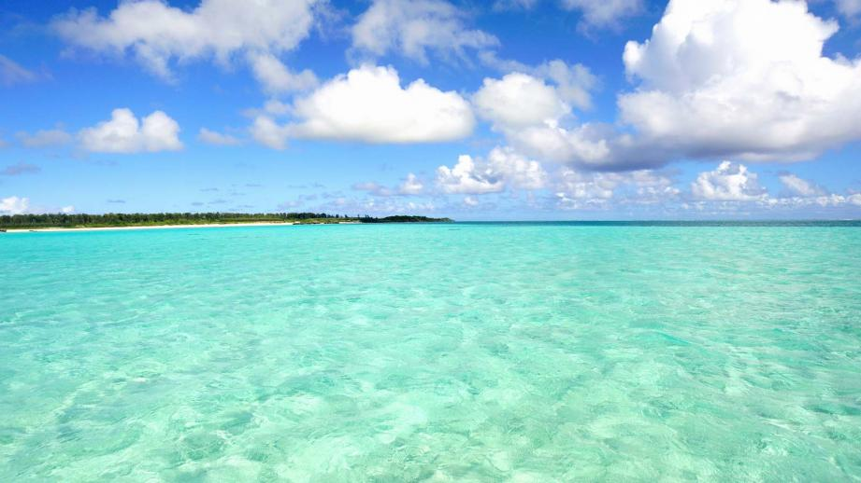
氏 名 |  |  | 社員番号
確認項目 | 2020-04-07 | / | / | / | / | / | / | / | / | / | / | / | / | /
体温（朝） Temperature | 36.2
検温時間 | 8時 | 時 | 時 | 時 | 時 | 時 | 時 | 時 | 時 | 時 | 時 | 時 | 時 | 時
体温（晩） Temperature
検温時間 | 時 | 時 | 時 | 時 | 時 | 時 | 時 | 時 | 時 | 時 | 時 | 時 | 時 | 時
頭痛症状 | なし | あり なし | あり なし | あり なし | あり なし | あり なし | あり なし | あり なし | あり なし | あり なし | あり なし | あり なし | あり なし | あり なし
倦怠感 | なし | あり なし | あり なし | あり なし | あり なし | あり なし | あり なし | あり なし | あり なし | あり なし | あり なし | あり なし | あり なし | あり なし
咳・くしゃみ症状 | なし | あり なし | あり なし | あり なし | あり なし | あり なし | あり なし | あり なし | あり なし | あり なし | あり なし | あり なし | あり なし | あり なし
下痢・嘔吐症状 | なし | あり なし | あり なし | あり なし | あり なし | あり なし | あり なし | あり なし | あり なし | あり なし | あり なし | あり なし | あり なし | あり なし
腹痛症状 | なし | あり なし | あり なし | あり なし | あり なし | あり なし | あり なし | あり なし | あり なし | あり なし | あり なし | あり なし | あり なし | あり なし
同居家族に上記症状又は体調不良者がいる | なし | あり なし | あり なし | あり なし | あり なし | あり なし | あり なし | あり なし | あり なし | あり なし | あり なし | あり なし | あり なし | あり なし
嗅覚、味覚異常 | なし | あり なし | あり なし | あり なし | あり なし | あり なし | あり なし | あり なし | あり なし | あり なし | あり なし | あり なし | あり なし | あり なし
上長確認日

■当ヘルスチェックを毎日必ず記録し、 までに部門管理者に提出すること。

■発熱（37.5℃以上）があれば、かかりつけ医に事前に電話をした上で医療受診すること。医師の指示に従い自宅療養し、出社可否についても医師の指示に従うこと。
→受診した結果も部門管理者に報告をすること
■健康観察期間に発熱が4日以上（高齢・基礎疾患・妊婦の場合は2日）続いた場合、各都道府県の「新型コロナ受診相談窓口（帰国者・接触者相談センター）」に電話
→各保健所の判断に従い、要検査となればPCR検査（添付の東京都のフローチャート参照）

新型コロナ感染症が心配な時（東京都）
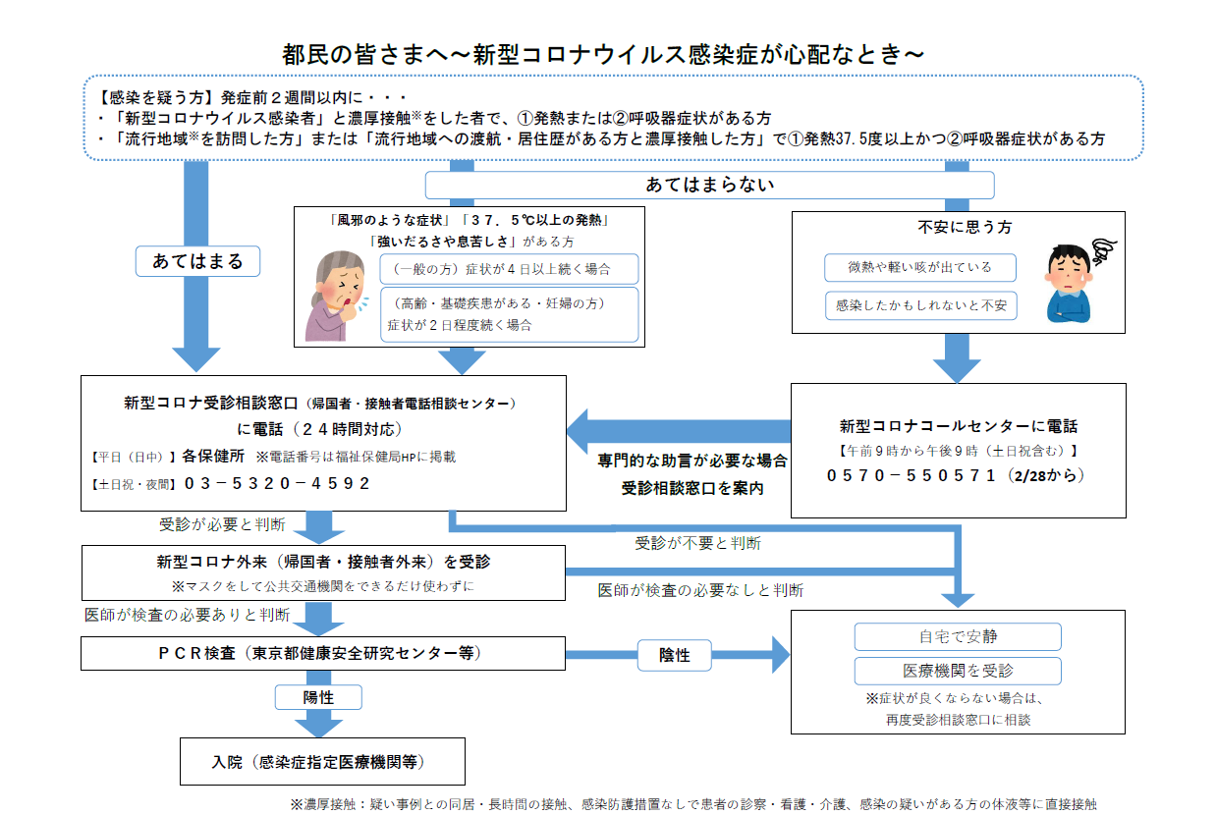

東京以外は各道府県の対応フローを確認して下さい

